Buổi 10 CI-CD
CI/CD
Thực hành: | Triển khai CI/CD với GitHub Actions

Mục tiêu: | Hiểu và áp dụng deploy được 1 service lên Render.com
 | 1. Github Actions là gì? - GitHub Actions là tool CI/CD (Continuous Integration/Continuous Delivery) được tích hợp trực tiếp vào GitHub, cho phép tự động hóa quy trình phát triển phần mềm, từ việc kiểm tra mã nguồn đến triển khai ứng dụng. - GitHub Actions, developer có thể tạo các workflow (quy trình làm việc) để tự động thực hiện các tác vụ khi có các sự kiện cụ thể xảy ra trong repository (push source hay merge Pull request,...) 2. Những thành phần của GitHub Actions - Workflows: là một tập hợp các quy trình tự động hóa được định nghĩa trong repository GitHub, giúp quản lý và thực hiện các công việc như build, test, và deploy phần mềm. Workflows được cấu hình thông qua các tệp YAML và lưu trữ trong thư mục .github/workflows của repository - Jobs là các tập hợp các bước (steps) cần thực hiện trong workflow - Runners: Là môi trường (ví dụ: Ubuntu, Windows, macOS) nơi các job được thực thi. Máy chủ ảo. - Actions là các nhiệm vụ (tasks) được thực thi trong một workflow. - Events là các sự kiện kích hoạt workflows. GitHub cung cấp nhiều sự kiện khác nhau, chẳng hạn như khi có push, pull request, hoặc issue mới. 3. Render.com: là một nền tảng cung cấp dịch vụ cloud computing 4. Tài liệu tham khảo: - https://docs.github.com/en/actions
 | 5. File deploy.yml mẫu (Xem Slide Bài giảng)

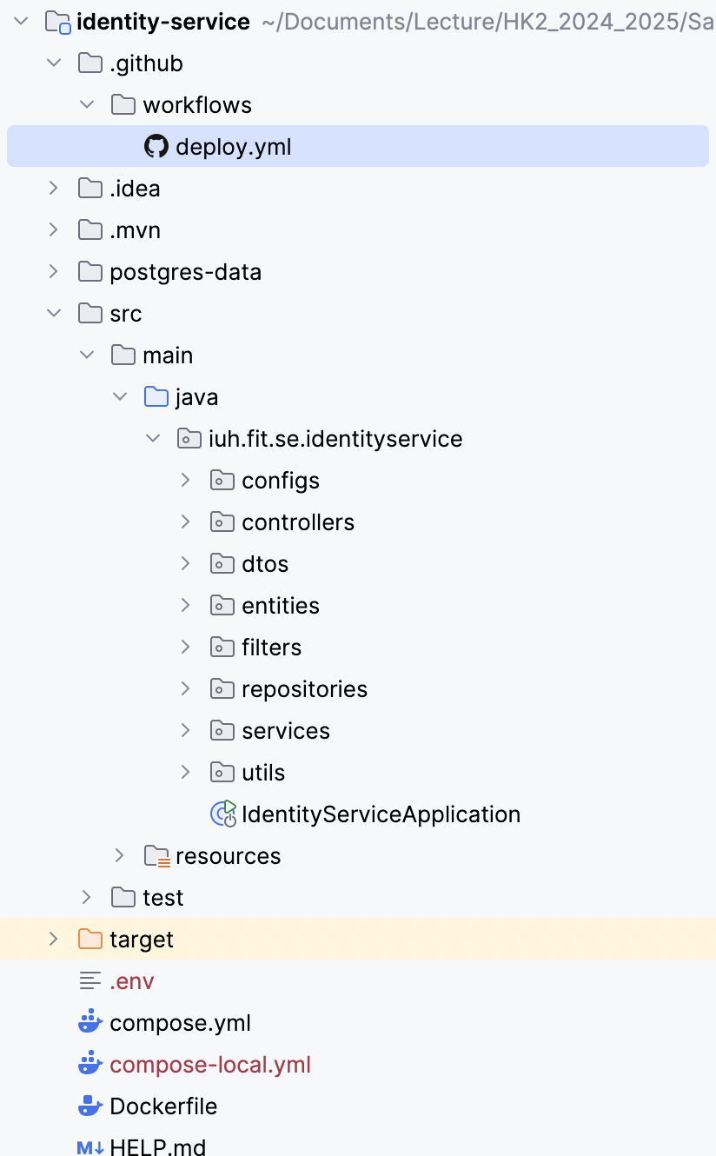
 |  | name: Deploy Identity Service to Render with Docker on: push: branches: - main # Trigger when commits are pushed to the main branch jobs: docker-build-push: runs-on: ubuntu-latest steps: # Step 1: Checkout the code - name: Checkout code uses: actions/checkout@v3 # Step 2: Set up Docker Buildx - name: Set up Docker Buildx uses: docker/setup-buildx-action@v3 # Step 3: Log in to Docker Hub - name: Log in to Docker Hub uses: docker/login-action@v3 with: username: ${{ secrets.DOCKER_USERNAME }} password: ${{ secrets.DOCKER_PASSWORD }} # Step 4: Build the Docker image - name: Build Docker image run: | docker build -t ${{ secrets.DOCKER_USERNAME }}/identity-app:latest . # Step 5: Push Docker image to Docker Hub - name: Push Docker image to Docker Hub run: | docker push ${{ secrets.DOCKER_USERNAME }}/identity-app:latest deploy-to-render: needs: docker-build-push runs-on: ubuntu-latest steps: # Step 6: Log in to Render - name: Log in to Render run: | echo ${{ secrets.RENDER_API_KEY }} | curl -X POST https://api.render.com/deploy \ -H "Authorization: Bearer ${{ secrets.RENDER_API_KEY }}" \ -d '{"serviceId": "identity-service"}' # Step 7: Deploy image from Docker Hub to Render - name: Deploy to Render run: | curl -X POST https://api.render.com/services/identity-service/deployments \ -H "Authorization: Bearer ${{ secrets.RENDER_API_KEY }}" \ -d '{"image": "${{ secrets.DOCKER_USERNAME }}/identity-app:latest"}'

 |  |  | Build image sau đó push lên repository của hub.docker.com

 |  |  | Lấy image từ hub.docker.com sau đó deploy lên Render.com

 | 6. Deploy 1 service ở Bài 6

